ひな形
画面ID | CHT02 | 画面名 | メンバー選択画面（モーダル） |  | 作成者 | 高橋 圭佑 | 更新日 | 2023-10-04

1
1
画面イメージ
 |  |  |  |  |  | 画面部品 | Action

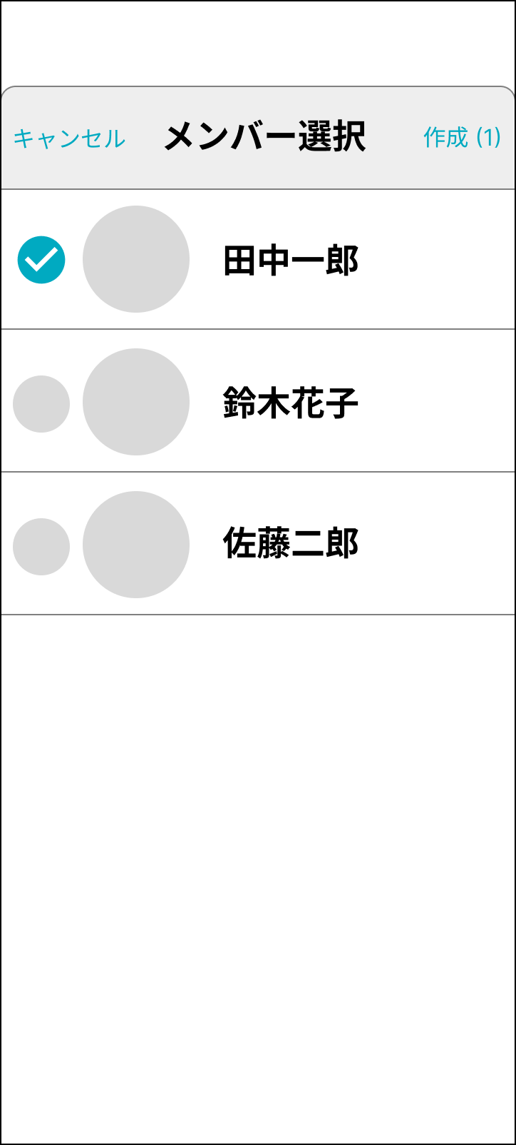
1
2
1
2

4
5
3
3

画面部品
No. | 部品名 | 種類 | 表示文字数 | 入力文字数 |  | 文字種 | 備考
 |  |  |  | 最小 | 最大
1 | 「キャンセル」ボタン | ラベル
2 | 「作成」ボタン | ラベル |  |  |  |  | メンバー未選択時は非活性にしてタップ不可。 メンバー選択時は活性にし、選択数を表示する。
3 | メンバー一覧 | リスト |  |  |  |  | RecyclerView。登録済みユーザーが表示される。
4 | チェックボックス | チェックボックス |  |  |  |  | 未選択時はグレー。複数選択可能。
5 | メンバー名 | ラベル | 8 |  |  |  | 9文字以降は「…」で省略する

イベント
No. | Action | 処理 |  |  |  | メッセージ
1 | 「キャンセル」押下 | モーダルウィンドウを閉じ、チャット一覧画面に戻る。
2 | 「作成」押下 | 新たにチャットルームを作成し、メッセージ作成画面へ遷移する。
3 | メンバー一覧リストアイテム押下 | メンバーが選択され、チェックボックスが活性化する。 選択状態で再度タップすると選択状態が解除され、チェックボックスが非活性となる。

